introduction jwt
An introduction to JSON web tokens (JWTs)
Mình đã tạo access token bằng cách dùng base64 encode để encode thông tin user, nhưng vì nó có thể decode ngược lại bằng cách dùng base64 decode 1 cách dễ dàng nên có thể bị hacker tấn công
1 cách rất đơn giản. Để giải quyết vấn đề này thì người ta dùng jwt để tạo chuỗi access token
https://jwt.io/
https://jwt.io/introduction
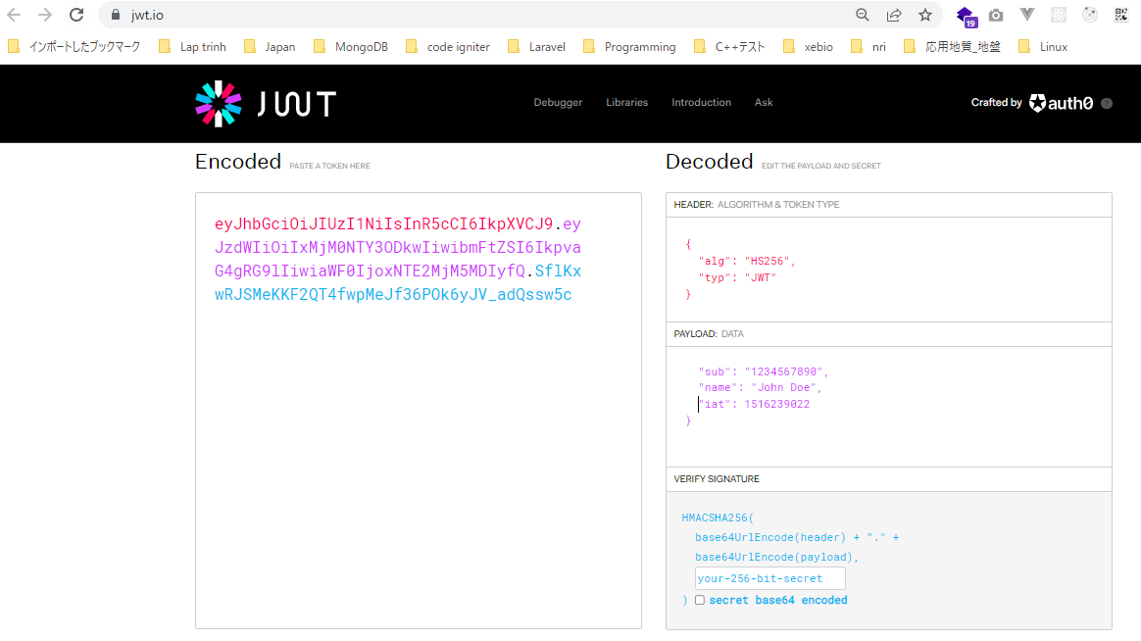

jwt cấu tạo gồm có 3 phần header, payload và signature được ngăn cách nhau bởi dấu chấm. Phần ở giữa là payload thì được tạo tương tự như mình đã tạo access token như ở phần trước nó là ban
đầu mình có 1 chuỗi json chứa thông tin user rồi encode bằng base64 encode.
Đứng trước payload là header, nó được tạo bằng cách ban đầu có 1 chuỗi json chứa type của token và thuật toán để hash tạo ra phần thứ 3 là signature, từ chuỗi json này mình encode bằng base64
encode thì có được header
Phần thứ 3 là signature. To create the signature part you have to take the encoded header, the encoded payload, a secret, the algorithm specified in the header, and sign that.
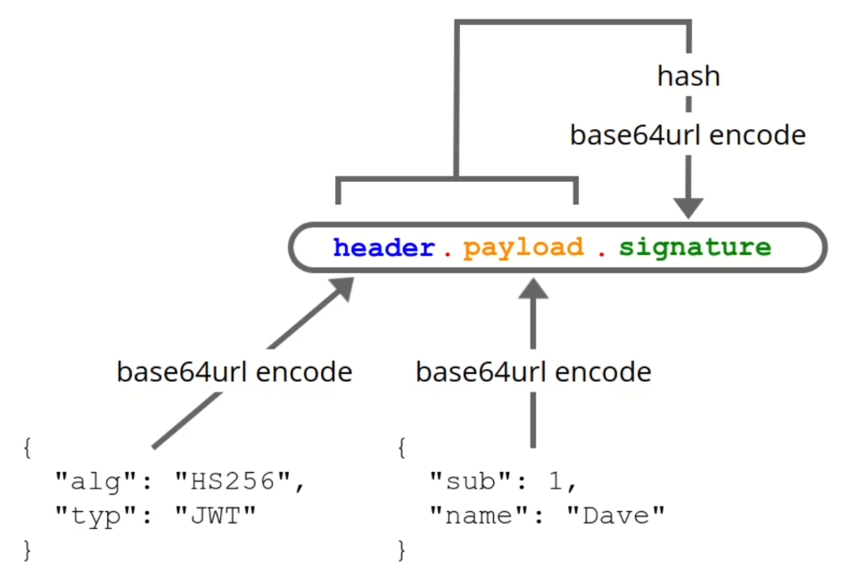

 | Ví dụ cách tạo Signature

Với cách tạo jwt như trên thì mặc dù hacker ko thể làm giả thành phần payload bằng cách decode base64 như cách tạo access token như trước được nữa vì khi payload thay đổi thì signature cũng khác
vì payload là 1 thành phần để tạo ra signature

